ケース1
2024-04-30

１．料金検索画面で登録ボタンを押下

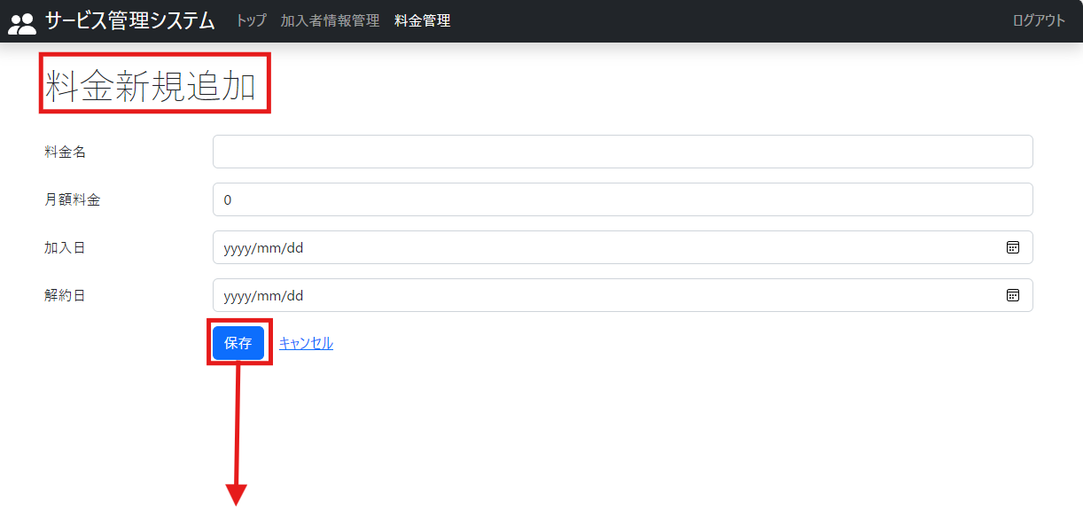
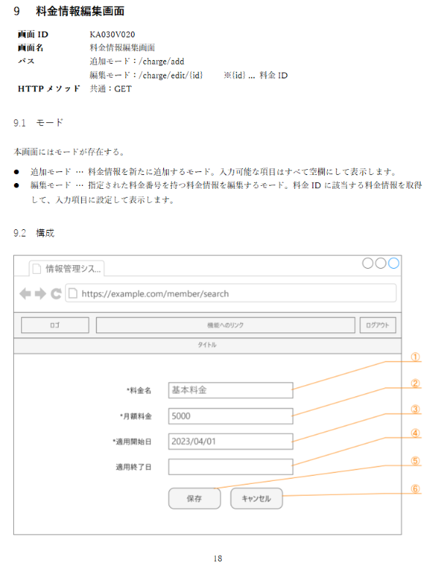

1-1. 料金新規画面が表示されること

1-2. すべてのデータが入力されていないこと

３．登録画面のレイアウトが詳細設計書通りであること
1-3. 登録画面のレイアウトが詳細設計書通りであること

２．データ入力せずに保存ボタンを押下
３．キャンセルリンクを押下

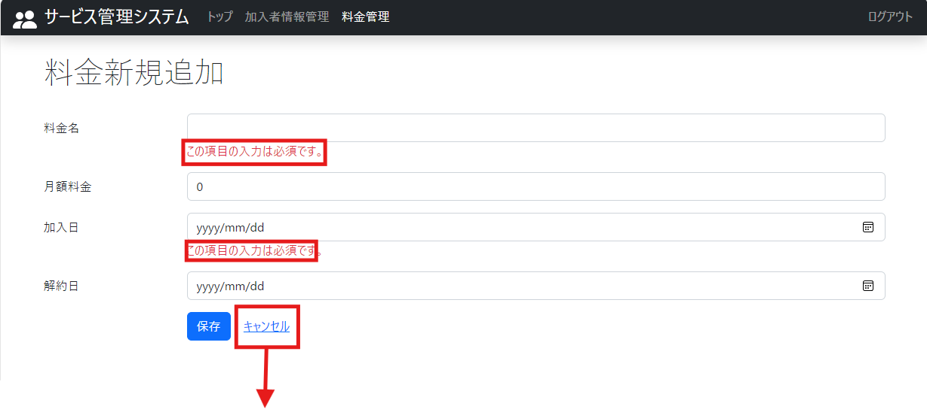

2. 未入力欄にエラーメッセージが表示されること

3. 料金検索画面が表示されること

４．料金新規追加画面でデータ入力後保存ボタンを押下

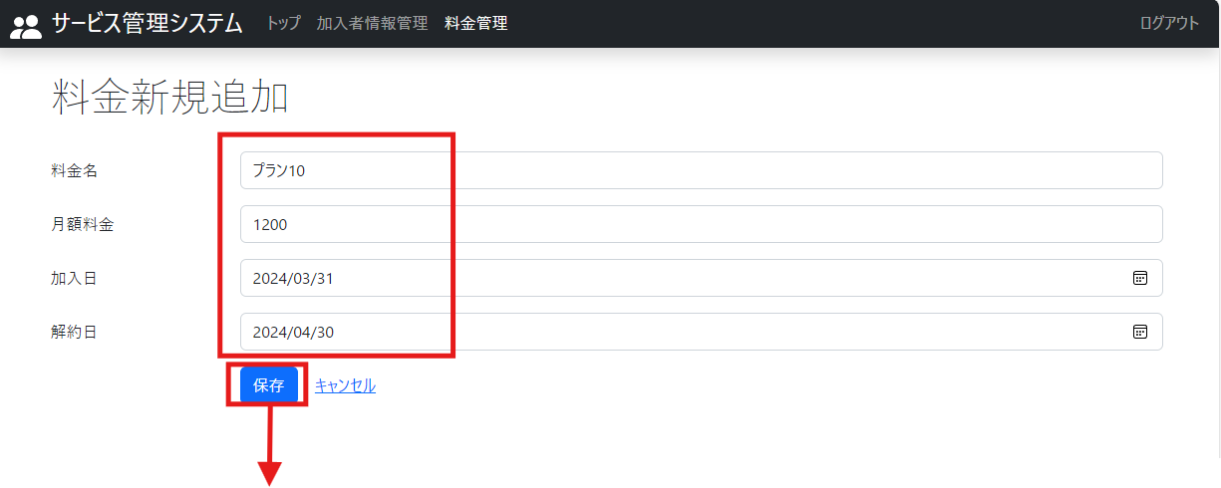

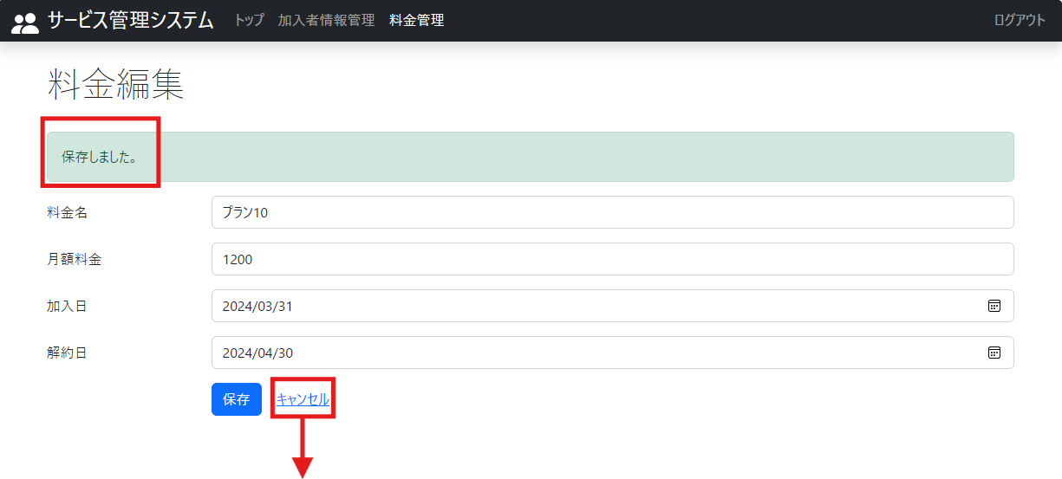

4. 保存完了のフラッシュスコープが表示されること

５．料金名空欄で検索ボタンを押下

６．料金検索結果で料金番号を押下

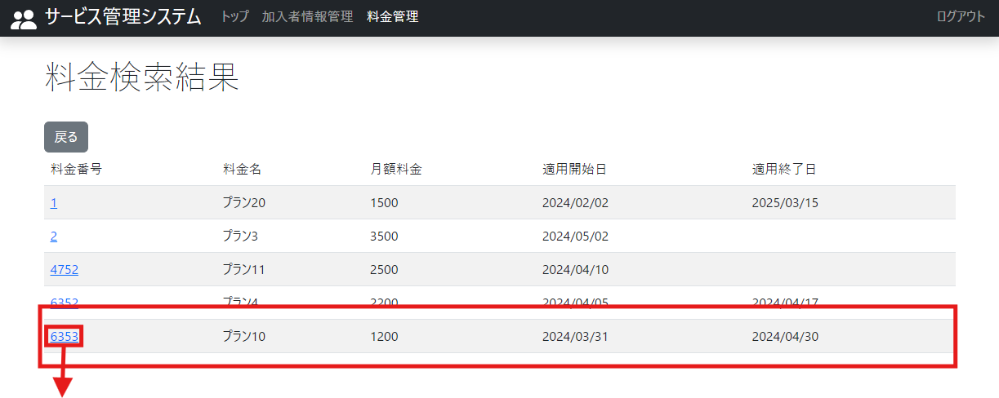

5. 登録した料金プランが表示されていること

７．キャンセルリンクを押下

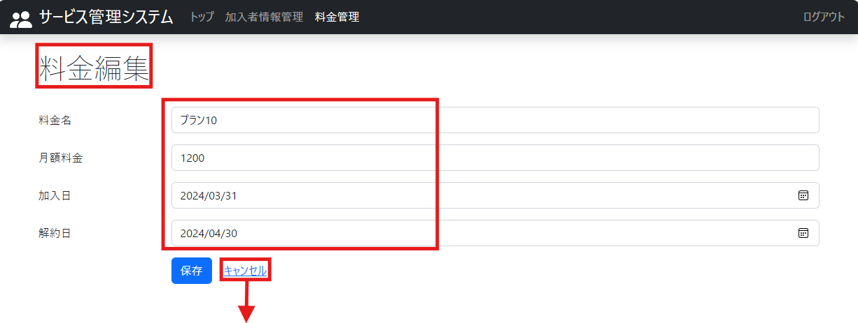
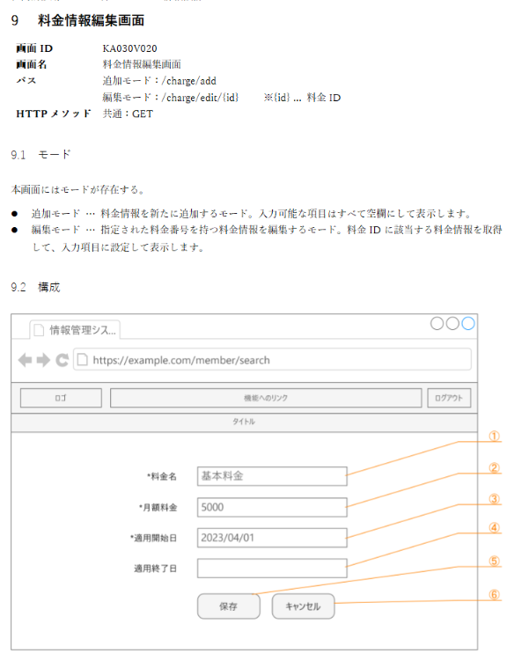

6-1. 料金編集画面が表示されること

6-2. 押下した料金番号のデータが入力されていること

6-3. 編集画面のレイアウトが詳細設計書通りであること

7. 料金検索画面が表示されること

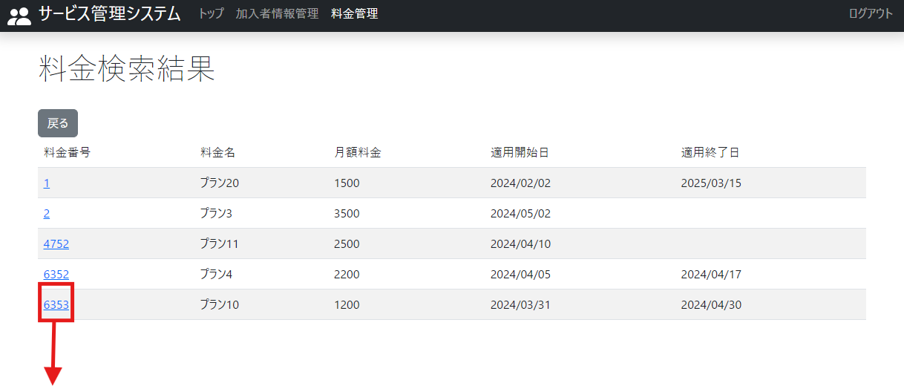

８．データを編集し保存ボタンを押下

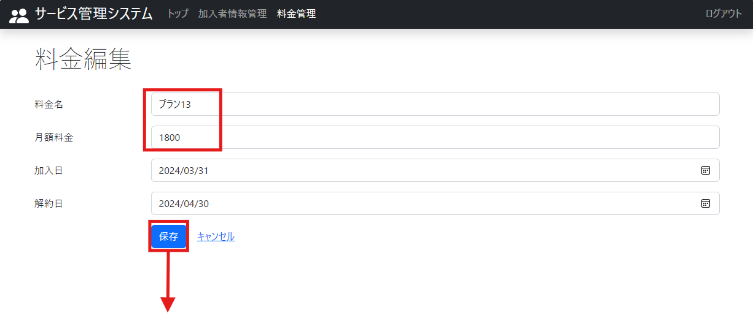

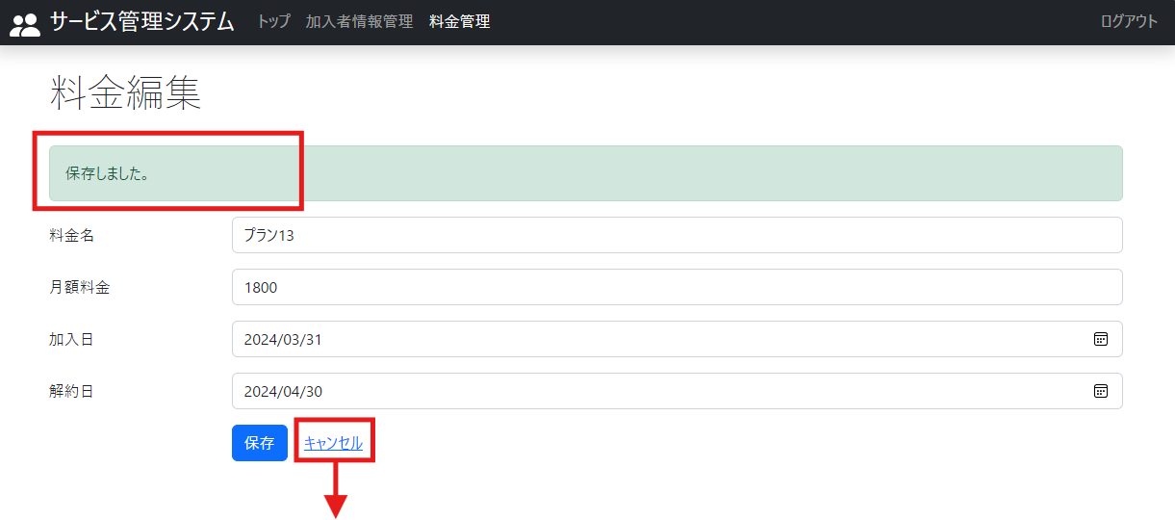

8. 保存完了のフラッシュスコープが表示されること

９．料金名空欄で検索ボタンを押下

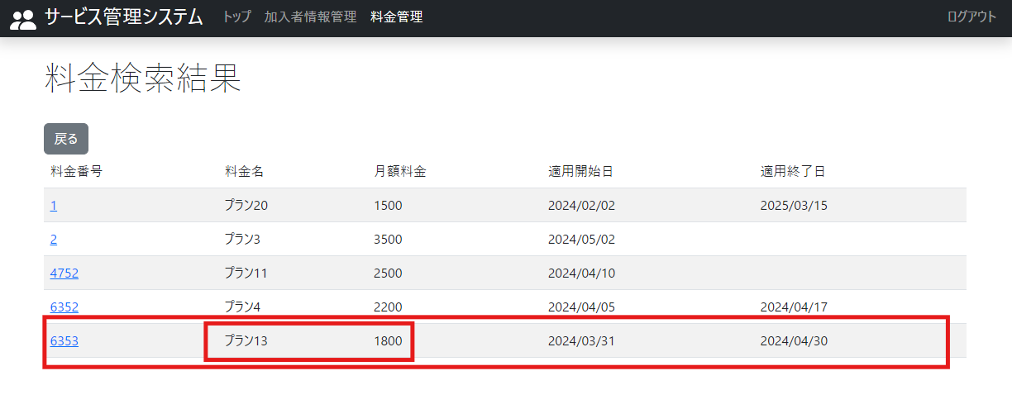

9. 編集画面で保存したデータが反映されていること

